Sheet1
迪士尼宠物用品报价单
序号 | 69码/编码 | 图片 | 产品名称 | 尺寸 | 零售价 | 批发价 | 数量 | 出货时间 | 金额 | 总数 | 0 | 总金额 | 0
1 | 6941684786757 23D0015GX0055 | 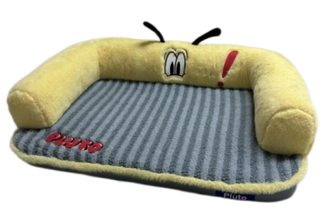 | 迪士尼米奇系列 宠物沙发 M 86757 | 55*55*12cm | 199 | 119 |  |  | 0
2 | 6941684786764 23D0015GX0090 |  | 迪士尼米奇系列 宠物沙发 L 86764 | 90*65*16cm | 299 | 179 |  |  | 0
3 | 6941684786771 23D0015GX0120 |  | 迪士尼米奇系列 宠物沙发 XL 86771 | 120*90*17cm | 399 | 239 |  |  | 0
4 | 6941684786788 23W0019GX0065 | 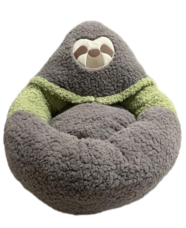 | 迪士尼疯狂动物城系列 闪电宠物窝 M 86788 | 65*65*37cm | 199 | 119 |  |  | 0
5 | 6941684786795 23D0016GX0055 | 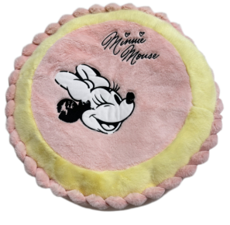 | 迪士尼米奇系列 米妮宠物绒垫 S 86795 | 55*55*12cm | 199 | 119 |  |  | 0
6 | 6941684786801 23D0017GX0055 | 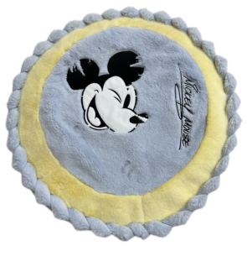 | 迪士尼米奇系列 米奇宠物绒垫 S 86801 | 55*55*12cm | 199 | 119 |  |  | 0
7 | 6941684786818 23D0018GM0055 | 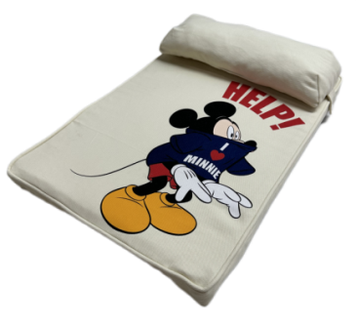 | 迪士尼米奇系列 米奇宠物海绵垫（米）S 86818 | 55*38*4.5cm | 129 | 77 |  |  | 0
8 | 6941684786825 23D0018GM0065 |  | 迪士尼米奇系列 米奇宠物海绵垫（米）M 86825 | 65*45*4.5cm | 159 | 95 |  |  | 0
9 | 6941684786832 23D0018GM0075 |  | 迪士尼米奇系列 米奇宠物海绵垫（米）L 86832 | 75*55*4.5cm | 199 | 119 |  |  | 0
10 | 6941684786849 23D0019GL0055 | 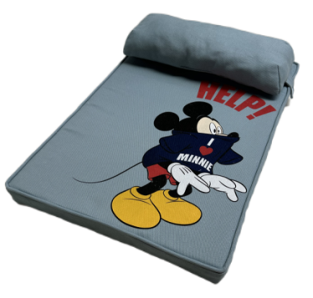 | 迪士尼米奇系列 米奇宠物海绵垫（蓝）S 86849 | 55*38*4.5cm | 129 | 77 |  |  | 0
11 | 6941684786856 23D0019GL0065 |  | 迪士尼米奇系列 米奇宠物海绵垫（蓝）M 86856 | 65*45*4.5cm | 159 | 95 |  |  | 0
12 | 6941684786863 23D0019GL0075 |  | 迪士尼米奇系列 米奇宠物海绵垫（蓝）L 86863 | 75*55*4.5cm | 199 | 119 |  |  | 0
13 | 6941684786870 23D0020GY0060 | 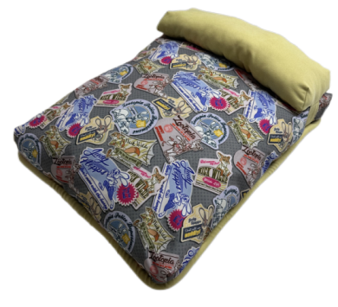 | 迪士尼疯狂动物城系列 印花图垫子（黄) M 86870 | 60*47*9cm | 129 | 77 |  |  | 0
14 | 6941684786887 23D0020GY0080 |  | 迪士尼疯狂动物城系列 印花图垫子（黄) L 86887 | 80*60*9cm | 189 | 113 |  |  | 0
15 | 6941684786894 23D0020GY0100 |  | 迪士尼疯狂动物城系列 印花图垫子（黄) XL 86894 | 100*75*10cm | 249 | 149 |  |  | 0
16 | 6941684786900 23D0020GY0120 |  | 迪士尼疯狂动物城系列 印花图垫子（黄) 2XL 86900 | 120*90*10cm | 299 | 179 |  |  | 0
17 | 6941684786917 23D0021GV0060 | 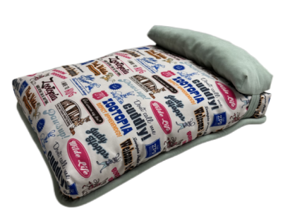 | 迪士尼疯狂动物城系列 印花字母垫子（绿）M 86917 | 60*47*9cm | 129 | 77 |  |  | 0
18 | 6941684786924 23D0021GV0080 |  | 迪士尼疯狂动物城系列 印花字母垫子（绿）L 86924 | 80*60*9cm | 189 | 113 |  |  | 0
19 | 6941684786931 23D0021GV0100 |  | 迪士尼疯狂动物城系列 印花字母垫子（绿）XL 86931 | 100*75*10cm | 249 | 149 |  |  | 0
20 | 6941684786948 23D0021GV0120 |  | 迪士尼疯狂动物城系列 印花字母垫子（绿）2XL 86948 | 120*90*10cm | 299 | 179 |  |  | 0
21 | 6941684786955 23W0020GX0002 | 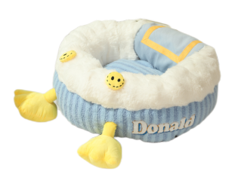 | 迪士尼米奇系列 唐老鸭宠物窝S 86955 | M:60*60*20cm | 299 | 179 |  |  | 0
22 | 6941684786962 23W0021GX0002 | 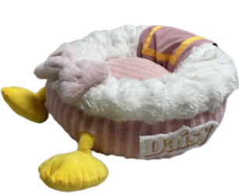 | 迪士尼米奇系列 黛西宠物窝S 86962 | M:60*60*20cm | 299 | 179 |  |  | 0
23 | 6941684788195 23W0022GX0002 | 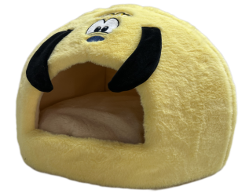 | 迪士尼米奇系列 布鲁托宠物窝 S 88195 | S#：42*42*33cm | 129 | 77 |  |  | 0
24 | 6941684786979 23Y0049GL0002 | 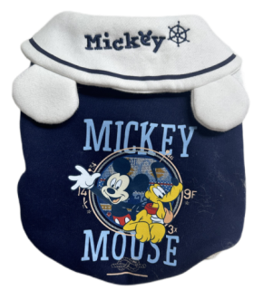 | S迪士尼米奇系列 米奇宠物连帽卫衣（蓝）86979 | S：26*38*24cm | 79.8 | 48 |  |  | 0
25 | 6941684787020 23Y0049GL0003 |  | M迪士尼米奇系列 米奇宠物连帽卫衣(蓝）87020 | M：30*43*28cm | 79.8 | 48 |  |  | 0
26 | 6941684787037 23Y0049GL0004 |  | L迪士尼米奇系列 米奇宠物连帽卫衣（蓝）87037 | L：34*48*32cm | 79.8 | 48 |  |  | 0
27 | 6941684787082 23Y0049GL0005 |  | XL迪士尼米奇系列 米奇宠物连帽卫衣（蓝）87082 | XL：38*53*36cm | 89.8 | 54 |  |  | 0
28 | 6941684786986 23Y0050GW0002 | 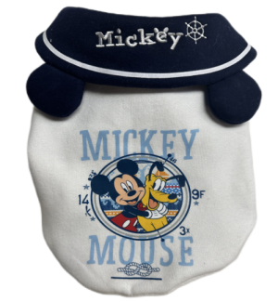 | S迪士尼米奇系列 米奇宠物连帽卫衣（白）86986 | S：26*38*24cm | 79.8 | 48 |  |  | 0
29 | 6941684786993 23Y0050GW0003 |  | M迪士尼米奇系列 米奇宠物连帽卫衣(白）86993 | M：30*43*28cm | 79.8 | 48 |  |  | 0
30 | 6941684787006 23Y0050GW0004 |  | L迪士尼米奇系列 米奇宠物连帽卫衣（白）87006 | L：34*48*32cm | 79.8 | 48 |  |  | 0
31 | 6941684787013 23Y0050GW0005 |  | XL迪士尼米奇系列 米奇宠物连帽卫衣（白）87013 | XL：38*53*36cm | 89.8 | 54 |  |  | 0
32 | 6941684787044 23Y0051GR0002 | 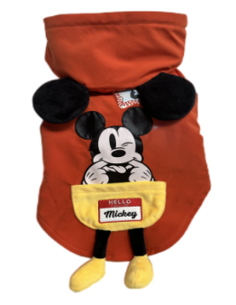 | S米奇系列口袋米奇 宠物连帽卫衣（红）87044 | S：27*39*26cm | 79.8 | 48 |  |  | 0
33 | 6941684787051 23Y0051GR0003 |  | M米奇系列口袋米奇 宠物连帽卫衣（红）87051 | M：31*44*30cm | 79.8 | 48 |  |  | 0
34 | 6941684787068 23Y0051GR0004 |  | L米奇系列口袋米奇 宠物连帽卫衣（红）87068 | L：35*49*34cm | 79.8 | 48 |  |  | 0
35 | 6941684787075 23Y0051GR0005 |  | XL米奇系列口袋米奇 宠物连帽卫衣（红）87075 | XL：39*54*38cm | 89.8 | 54 |  |  | 0
36 | 6941684787105 23Y0052GH0002 | 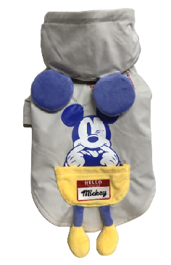 | S米奇系列口袋米奇 宠物连帽卫衣（灰）87105 | S：27*39*26cm | 79.8 | 48 |  |  | 0
37 | 6941684787112 23Y0052GH0003 |  | M米奇系列口袋米奇 宠物连帽卫衣（灰）87112 | M：31*44*30cm | 79.8 | 48 |  |  | 0
38 | 6941684787129 23Y0052GH0004 |  | L米奇系列口袋米奇 宠物连帽卫衣（灰）87129 | L：35*49*34cm | 79.8 | 48 |  |  | 0
39 | 6941684787136 23Y0052GH0005 |  | XL米奇系列口袋米奇 宠物连帽卫衣（灰）87136 | XL：39*54*38cm | 89.8 | 54 |  |  | 0
40 | 6941684787150 23Y0053GB0001 | 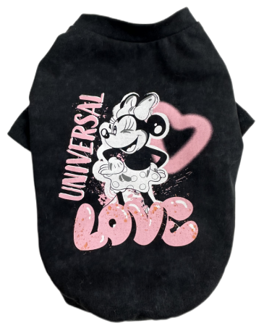 | XS迪士尼米奇系列 米妮复古宠物T恤（黑）87150 | XS：20*32*22cm | 49.8 | 30 |  |  | 0
41 | 6941684787167 23Y0053GB0002 |  | S迪士尼米奇系列 米妮复古宠物T恤（黑）87167 | S：24*37*26cm | 49.8 | 30 |  |  | 0
42 | 6941684787174 23Y0053GB0003 |  | M米奇系列 米妮复古宠物T恤（黑）87174 | M：28*42*30cm | 59.8 | 36 |  |  | 0
43 | 6941684787181 23Y0053GB0004 |  | L迪士尼米奇系列 米妮复古宠物T恤 87181 | L：32*47*34cm | 59.8 | 36 |  |  | 0
44 | 6941684787198 23Y0053GB0005 |  | XL迪士尼米奇系列 米妮复古宠物T恤（黑）87198 | XL：36*52*38cm | 69.8 | 42 |  |  | 0
45 | 6941684787204 23Y0053GB0006 |  | 2XL迪士尼米奇系列 米妮复古宠物T恤（黑）87204 | 2XL：40*57*42cm | 69.8 | 42 |  |  | 0
46 | 6941684787761 23Y0062GN0002 | 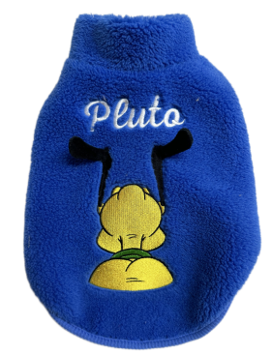 | 迪士尼米奇系列布鲁托背影 宠物棉服 S 87761 | S：26*40*26cm | 79.8 | 48 |  |  | 0
47 | 6941684787778 23Y0062GN0003 |  | 迪士尼米奇系列布鲁托背影 宠物棉服 M 87778 | M：30*45*30cm | 79.8 | 48 |  |  | 0
48 | 6941684787785 23Y0062GN0004 |  | 迪士尼米奇系列布鲁托背影 宠物棉服 L 87785 | L：34*50*34cm | 79.8 | 48 |  |  | 0
49 | 6941684787792 23Y0062GN0005 |  | 迪士尼米奇系列布鲁托背影 宠物棉服 XL 87792 | XL：38*55*38cm | 89.8 | 54 |  |  | 0
50 | 6941684787808 23Y0062GN0006 |  | 迪士尼米奇系列布鲁托背影 宠物棉服2XL 87808 | 2XL：42*60*42cm | 89.8 | 54 |  |  | 0
51 | 6941684787822 23Y0063GN0002 | 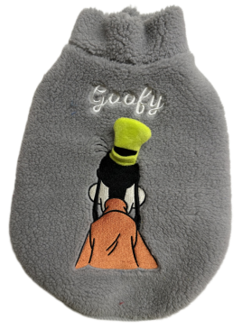 | 迪士尼米奇系列高飞背影 宠物棉服 S 87822 | S：26*40*26cm | 79.8 | 48 |  |  | 0
52 | 6941684787839 23Y0063GN0003 |  | 迪士尼米奇系列高飞背影 宠物棉服 M 87839 | M：30*45*30cm | 79.8 | 48 |  |  | 0
53 | 6941684787846 23Y0063GN0004 |  | 迪士尼米奇系列高飞背影 宠物棉服 L 87846 | L：34*50*34cm | 79.8 | 48 |  |  | 0
54 | 6941684787853 23Y0063GN0005 |  | 迪士尼米奇系列高飞背影 宠物棉服 XL 87853 | XL：38*55*38cm | 89.8 | 54 |  |  | 0
55 | 6941684787266 23Y0063GN0006 |  | 迪士尼米奇系列高飞背影 宠物棉服 2XL 87266 | 2XL：42*60*42cm | 89.8 | 54 |  |  | 0
56 | 6941684787884 23Y0064GN0002 | 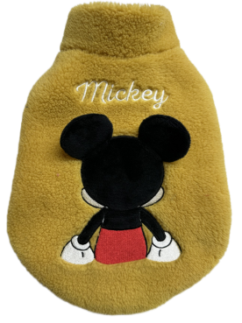 | 迪士尼米奇系列米奇背影 宠物棉服 S 87884 | S：26*40*26cm | 79.8 | 48 |  |  | 0
57 | 6941684787891 23Y0064GN0003 |  | 迪士尼米奇系列米奇背影 宠物棉服 M 87891 | M：30*45*30cm | 79.8 | 48 |  |  | 0
58 | 6941684787907 23Y0064GN0004 |  | 迪士尼米奇系列米奇背影 宠物棉服 L 87907 | L：34*50*34cm | 79.8 | 48 |  |  | 0
59 | 6941684797913 23Y0064GN0005 |  | 迪士尼米奇系列米奇背影 宠物棉服 XL 87913 | XL：38*55*38cm | 89.8 | 54 |  |  | 0
60 | 6941684787921 23Y0064GN0006 |  | 迪士尼米奇系列米奇背影 宠物棉服 2XL 87921 | 2XL：42*60*42cm | 89.8 | 54 |  |  | 0
61 | 6941684787945 23Y0065GN0002 | 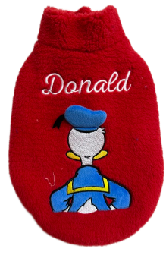 | 迪士尼米奇系列唐老鸭背影 宠物棉服 S 87945 | S：26*40*26cm | 79.8 | 48 |  |  | 0
62 | 6941684787952 23Y0065GN0003 |  | 迪士尼米奇系列唐老鸭背影 宠物棉服 M 87952 | M：30*45*30cm | 79.8 | 48 |  |  | 0
63 | 6941684787969 23Y0065GN0004 |  | 迪士尼米奇系列唐老鸭背影 宠物棉服 L 87969 | L：34*50*34cm | 79.8 | 48 |  |  | 0
64 | 6941684787976 23Y0065GN0005 |  | 迪士尼米奇系列唐老鸭背影 宠物棉服 XL 87976 | XL：38*55*38cm | 89.8 | 54 |  |  | 0
65 | 6941684787983 23Y0065GN0006 |  | 迪士尼米奇系列唐老鸭背影 宠物棉服2XL 87983 | 2XL：42*60*42cm | 89.8 | 54 |  |  | 0
66 | 6941684787990 23Y0066GN0001 | 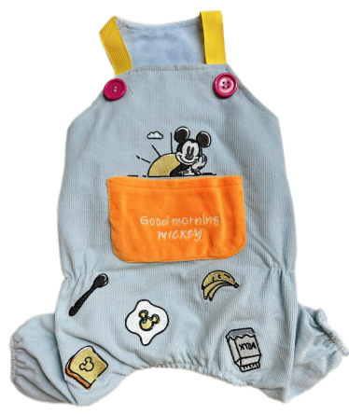 | 迪士尼米奇系列米奇 宠物背带四脚衣 XS 87990 | XS：35*22cm | 79.8 | 48 |  |  | 0
67 | 6941684788003 23Y0066GN0002 |  | 迪士尼米奇系列米奇 宠物背带四脚衣 S 88003 | S：40*25cm | 79.8 | 48 |  |  | 0
68 | 6941684788010 23Y0066GN0003 |  | 迪士尼米奇系列米奇 宠物背带四脚衣 M 88010 | M：45*29cm | 89.8 | 54 |  |  | 0
69 | 6941684788027 23Y0066GN0004 |  | 迪士尼米奇系列米奇 宠物背带四脚衣 L 88027 | L：50*33cm | 89.8 | 54 |  |  | 0
70 | 6941684788034 23Y0066GN0005 |  | 迪士尼米奇系列米奇 宠物背带四脚衣 XL 88034 | XL：55*37cm | 99.8 | 60 |  |  | 0
71 | 6941684788041 23Y0066GN0006 |  | 迪士尼米奇系列米奇 宠物背带四脚衣2XL 88041 | 2XL：60*41cm | 99.8 | 60 |  |  | 0
72 | 6941684788058 23Y0067GN0001 | 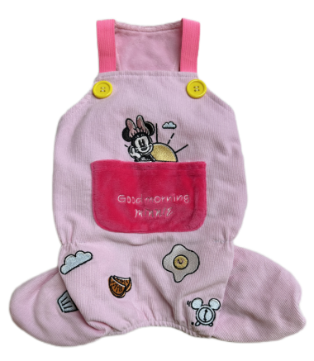 | 迪士尼米奇系列米妮 宠物背带四脚衣 XS 88058 | XS：35*22cm | 79.8 | 48 |  |  | 0
73 | 6941684788065 23Y0067GN0002 |  | 迪士尼米奇系列米妮 宠物背带四脚衣 S 88065 | S：40*25cm | 79.8 | 48 |  |  | 0
74 | 6941684788072 23Y0067GN0003 |  | 迪士尼米奇系列米妮 宠物背带四脚衣 M 88072 | M：45*29cm | 89.8 | 54 |  |  | 0
75 | 6941684788089 23Y0067GN0004 |  | 迪士尼米奇系列米妮 宠物背带四脚衣 L 88089 | L：50*33cm | 89.8 | 54 |  |  | 0
76 | 6941684788096 23Y0067GN0005 |  | 迪士尼米奇系列米妮 宠物背带四脚衣 XL 88096 | XL：55*37cm | 99.8 | 60 |  |  | 0
77 | 6941684788102 23Y0067GN0006 |  | 迪士尼米奇系列米妮 宠物背带四脚衣2XL 88102 | 2XL：60*41cm | 99.8 | 60 |  |  | 0
78 | 6941684788119 23Y0068GN0001 | 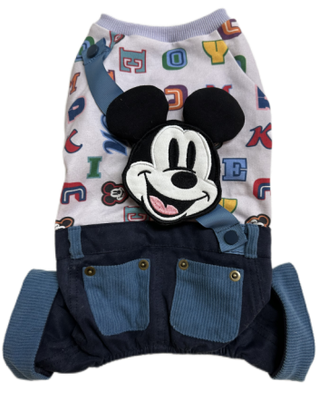 | 迪士尼米奇系列米奇 宠物休闲四脚衣 XS 88119 | XS：22*34*22cm | 89 | 53 |  |  | 0
79 | 6941684788126 23Y0068GN0002 |  | 迪士尼米奇系列米奇 宠物休闲四脚衣 S 88126 | S：26*39*26cm | 89 | 53 |  |  | 0
80 | 6941684788133 23Y0068GN0003 |  | 迪士尼米奇系列米奇 宠物休闲四脚衣 M 88133 | M：30*44*30cm | 109 | 65 |  |  | 0
81 | 6941684788140 23Y0068GN0004 |  | 迪士尼米奇系列米奇 宠物休闲四脚衣 L 88140 | L：34*49*34cm | 109 | 65 |  |  | 0
82 | 6941684788157 23Y0068GN0005 |  | 迪士尼米奇系列米奇 宠物休闲四脚衣 XL 88157 | XL：38*54*38cm | 129 | 77 |  |  | 0
83 | 6941684788164 23Y0068GN0006 |  | 迪士尼米奇系列米奇 宠物休闲四脚衣2XL 88164 | 2XL：42*59*42cm | 129 | 77 |  |  | 0
84 | 6941684788836 23Y0079GN0002 | 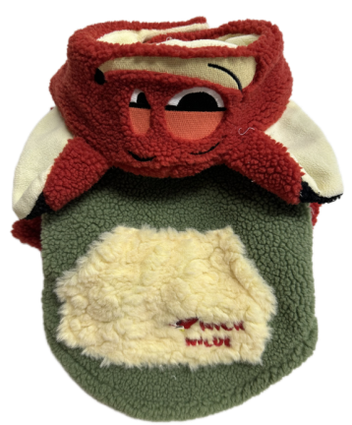 | 迪士尼疯狂动物城系列 尼克连帽卫衣S 88836 | S：28*39*25cm | 79.8 | 48 |  |  | 0
85 | 6941684788843 23Y0079GN0003 |  | 迪士尼疯狂动物城系列 尼克连帽卫衣M 88843 | M：32*44*29cm | 89.8 | 54 |  |  | 0
86 | 6941684788850 23Y0079GN0004 |  | 迪士尼疯狂动物城系列 尼克连帽卫衣L 88850 | L：36*49*33cm | 89.8 | 54 |  |  | 0
87 | 6941684788867 23Y0079GN0005 |  | 迪士尼疯狂动物城系列 尼克连帽卫衣XL 88867 | XL：40*54*37cm | 99.8 | 60 |  |  | 0
88 | 6941684788874 23Y0079GN0006 |  | 迪士尼疯狂动物城系列 尼克连帽卫衣2XL 88874 | 2XL：44*59*41cm | 99.8 | 60 |  |  | 0
89 | 6941684788959 23Y0080GN0001 | 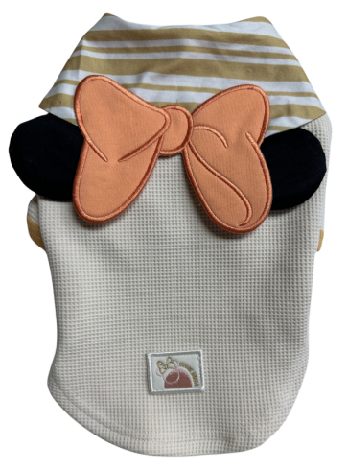 | 迪士尼米奇系列 米妮宠物学院服XS 88959 | XS：23*34*22cm | 89 | 53 |  |  | 0
90 | 6941684789024 23Y0080GN0002 |  | 迪士尼米奇系列 米妮宠物学院服S 89024 | S：27*39*26cm | 89 | 53 |  |  | 0
91 | 6941684789109 23Y0080GN0003 |  | 迪士尼米奇系列 米妮宠物学院服M 89109 | M：31*44*30cm | 99 | 59 |  |  | 0
92 | 6941684789185 23Y0080GN0004 |  | 迪士尼米奇系列 米妮宠物学院服L 89185 | L：35*49*34cm | 99 | 59 |  |  | 0
93 | 6941684789314 23Y0080GN0005 |  | 迪士尼米奇系列 米妮宠物学院服XL 89314 | XL：39*54*38cm | 109 | 65 |  |  | 0
94 | 6941684788881 23Y0080GN0006 |  | 迪士尼米奇系列 米妮宠物学院服2XL 88881 | 2XL：43*59*42cm | 109 | 65 |  |  | 0
95 | 6941684789031 23Y0081GN0002 | 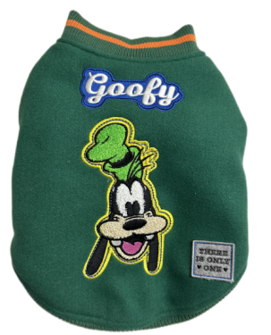 | 迪士尼米奇系列 高飞宠物棒球服S 89031 | S：28*39*26cm | 129 | 77 |  |  | 0
96 | 6941684789116 23Y0081GN0003 |  | 迪士尼米奇系列 高飞宠物棒球服M 89116 | M：32*44*30cm | 139 | 83 |  |  | 0
97 | 6941684789321 23Y0081GN0004 |  | 迪士尼米奇系列 高飞宠物棒球服L 89321 | L：36*49*34cm | 149 | 89 |  |  | 0
98 | 6941684789307 23Y0081GN0005 |  | 迪士尼米奇系列 高飞宠物棒球服XL 89307 | XL：40*54*38cm | 159 | 95 |  |  | 0
99 | 6941684788898 23Y0081GN0006 |  | 迪士尼米奇系列 高飞宠物棒球服2XL 88898 | 2XL：44*59*42cm | 169 | 101 |  |  | 0
100 | 6941684789048 23Y0082GN0002 | 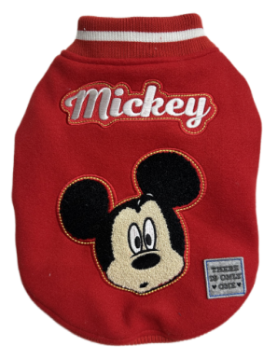 | 迪士尼米奇系列 米奇宠物棒球服S 89048 | S：28*39*26cm | 129 | 77 |  |  | 0
101 | 6941684789123 23Y0082GN0003 |  | 迪士尼米奇系列 米奇宠物棒球服M 89123 | M：32*44*30cm | 139 | 83 |  |  | 0
102 | 6941684789192 23Y0082GN0004 |  | 迪士尼米奇系列 米奇宠物棒球服L 89192 | L：36*49*34cm | 149 | 89 |  |  | 0
103 | 6941684789291 23Y0082GN0005 |  | 迪士尼米奇系列 米奇宠物棒球服XL 89291 | XL：40*54*38cm | 159 | 95 |  |  | 0
104 | 6941684788904 23Y0082GN0006 |  | 迪士尼米奇系列 米奇宠物棒球服2XL 88904 | 2XL：44*59*42cm | 169 | 101 |  |  | 0
105 | 6941684789055 23Y0083GN0002 | 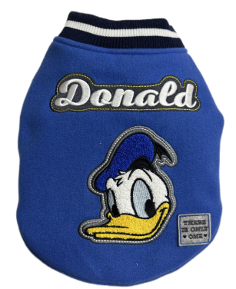 | 迪士尼米奇系列 唐老鸭宠物棒球服S 89055 | S：28*39*26cm | 129 | 77 |  |  | 0
106 | 6941684789130 23Y0083GN0003 |  | 迪士尼米奇系列 唐老鸭宠物棒球服M 89130 | M：32*44*30cm | 139 | 83 |  |  | 0
107 | 6941684789208 23Y0083GN0004 |  | 迪士尼米奇系列 唐老鸭宠物棒球服L 89208 | L：36*49*34cm | 149 | 89 |  |  | 0
108 | 6941684789284 23Y0083GN0005 |  | 迪士尼米奇系列 唐老鸭宠物棒球服XL 89284 | XL：40*54*38cm | 159 | 95 |  |  | 0
109 | 6941684788911 23Y0083GN0006 |  | 迪士尼米奇系列 唐老鸭宠物棒球服2XL 88911 | 2XL：44*59*42cm | 169 | 101 |  |  | 0
110 | 6941684789062 23Y0084GN0002 | 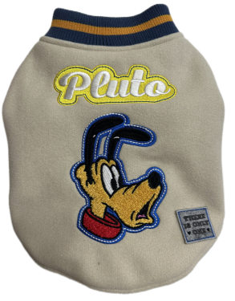 | 迪士尼米奇系列 布鲁托宠物棒球服S 89062 | S：28*39*26cm | 129 | 77 |  |  | 0
111 | 6941684789147 23Y0084GN0003 |  | 迪士尼米奇系列 布鲁托宠物棒球服M 89147 | M：32*44*30cm | 139 | 83 |  |  | 0
112 | 6941684789215 23Y0084GN0004 |  | 迪士尼米奇系列 布鲁托宠物棒球服L 89215 | L：36*49*34cm | 149 | 89 |  |  | 0
113 | 6941684789277 23Y0084GN0005 |  | 迪士尼米奇系列 布鲁托宠物棒球服XL 89277 | XL：40*54*38cm | 159 | 95 |  |  | 0
114 | 6941684788928 23Y0084GN0006 |  | 迪士尼米奇系列 布鲁托宠物棒球服2XL 88928 | 2XL：44*59*42cm | 169 | 101 |  |  | 0
115 | 6941684789079 23Y0085GN0002 | 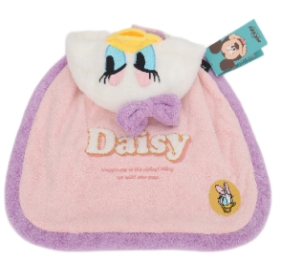 | 迪士尼米奇系列 黛西宠物披风S 89079 | S：28*25cm | 119 | 71 |  |  | 0
116 | 6941684789154 23Y0085GN0003 |  | 迪士尼米奇系列 黛西宠物披风M 89154 | M：32*29cm | 119 | 71 |  |  | 0
117 | 6941684789222 23Y0085GN0004 |  | 迪士尼米奇系列 黛西宠物披风L 89222 | L：36*33cm | 119 | 71 |  |  | 0
118 | 6941684788171 23Y0069GN0003 |  | 迪士尼疯狂动物城系列 朱迪宠物口水巾 M 88171 | 长*宽 M：16*11cm | 39.8 | 24 |  |  | 0
119 | 6941684788188 23Y0070GN0003 |  | 迪士尼疯狂动物城系列 尼克宠物口水巾 M 88188 | 长*宽 M：16*11cm | 39.8 | 24 |  |  | 0
120 | 6941684790730 |  | 迪士尼米奇系列牵引 胡蓝色A字型胸背带S | 绳宽15mm S 胸围 31-42cm | 49.9 | 30 |  |  | 0
121 | 6941684790747 |  | 迪士尼米奇系列牵引 胡蓝色A字型胸背带M | 绳宽 20mm M 胸围 42-55cm | 59.9 | 36 |  |  | 0
122 | 6941684790754 |  | 迪士尼米奇系列牵引 黄色A字型胸背带S | 绳宽15mm S 胸围 31-42cm | 49.9 | 30 |  |  | 0
123 | 6941684790761 |  | 迪士尼米奇系列牵引 黄色A字型胸背带M | 绳宽 20mm M 胸围 42-55cm | 59.9 | 36 |  |  | 0
124 | 6941684790778 |  | 迪士尼米奇系列牵引 红色A字型胸背带S | 绳宽15mm S 胸围 31-42cm | 49.9 | 30 |  |  | 0
125 | 6941684790785 |  | 迪士尼米奇系列牵引 红色A字型胸背带M | 绳宽 20mm M 胸围 42-55cm | 59.9 | 36 |  |  | 0
126 | 6941684790792 | 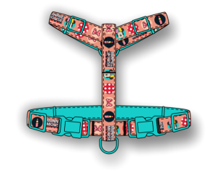 | 迪士尼米奇系列牵引 胡蓝色工字型胸背带S | 绳宽15mm S 胸围 22-33cm | 49.9 | 30 |  |  | 0
127 | 6941684790808 |  | 迪士尼米奇系列牵引 胡蓝色工字型胸背带M | 绳宽15mm M 胸围 28-42cm | 59.9 | 36 |  |  | 0
128 | 6941684790815 | 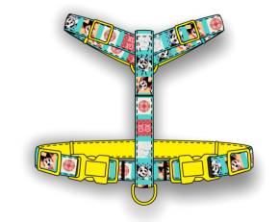 | 迪士尼米奇系列牵引 黄色工字型胸背带S | 绳宽15mm S 胸围22-33cm | 49.9 | 30 |  |  | 0
129 | 6941684790822 |  | 迪士尼米奇系列牵引 黄色工字型胸背带M | 绳宽15mm M 胸围 28-42cm | 59.9 | 36 |  |  | 0
130 | 6941684790839 | 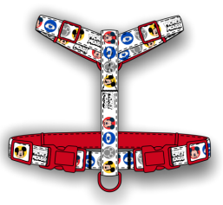 | 迪士尼米奇系列牵引 红色工字型胸背带S | 绳宽15mm S 胸围 22-33cm | 49.9 | 30 |  |  | 0
131 | 6941684790846 |  | 迪士尼米奇系列牵引 红色工字型胸背带M | 绳宽15mm M 胸围 28-42cm | 59.9 | 36 |  |  | 0
132 | 6941684790853 |  | 迪士尼米奇系列牵引 胡蓝色牵引绳S | 15mm | 29.9 | 18 |  |  | 0
133 | 6941684790860 |  | 迪士尼米奇系列牵引 胡蓝色牵引绳M | 20mm | 39.9 | 24 |  |  | 0
134 | 6941684790877 |  | 迪士尼米奇系列牵引 黄色牵引绳S | 15mm | 29.9 | 18 |  |  | 0
135 | 6941684790884 |  | 迪士尼米奇系列牵引 黄色牵引绳M | 20mm | 39.9 | 24 |  |  | 0
136 | 6941684790891 |  | 迪士尼米奇系列牵引 红色牵引绳S | 15mm | 29.9 | 18 |  |  | 0
137 | 6941684790907 |  | 迪士尼米奇系列牵引 红色牵引绳M | 20mm | 39.9 | 24 |  |  | 0
138 | 6941684790914 |  | 迪士尼米奇系列 唐老鸭胸背衣+牵引绳套装 S | S 胸围27-33cm | 149 | 90 |  |  | 0
139 | 6941684790921 |  | 迪士尼米奇系列 唐老鸭胸背衣+牵引绳套装M | M 胸围34-41cm | 159 | 95 |  |  | 0
140 | 6941684792031 |  | 迪士尼米奇系列 唐老鸭胸背衣+牵引绳套装L | L 胸围42-48cm | 169 | 100 |  |  | 0
141 | 6941684792048 |  | 迪士尼米奇系列 唐老鸭胸背衣+牵引绳套装XL | XL 胸围49-55cm | 179 | 105 |  |  | 0
142 | 6941684790938 |  | 迪士尼米奇系列 布鲁托胸背衣+牵引绳套装 S | S 胸围27-33cm | 149 | 90 |  |  | 0
143 | 6941684790945 |  | 迪士尼米奇系列 布鲁托胸背衣+牵引绳套装M | M 胸围34-41cm | 159 | 95 |  |  | 0
144 | 6941684792055 |  | 迪士尼米奇系列 布鲁托胸背衣+牵引绳套装L | L 胸围42-48cm | 169 | 100 |  |  | 0
145 | 6941684792062 |  | 迪士尼米奇系列 布鲁托胸背衣+牵引绳套装XL | XL 胸围49-55cm | 179 | 105 |  |  | 0
146 | 6941684790952 |  | 迪士尼米奇系列 米妮胸背衣+牵引绳套装 S | S 胸围27-33cm | 149 | 90 |  |  | 0
147 | 6941684790969 |  | 迪士尼米奇系列 米妮胸背衣+牵引绳套装M | M 胸围34-41cm | 159 | 95 |  |  | 0
148 | 6941684792079 |  | 迪士尼米奇系列 米妮胸背衣+牵引绳套装L | L 胸围42-48cm | 169 | 100 |  |  | 0
149 | 6941684792086 |  | 迪士尼米奇系列 米妮胸背衣+牵引绳套装XL | XL 胸围49-55cm | 179 | 105 |  |  | 0
150 | 6941684788218 |  | 疯狂动物城系列朱迪咬绳玩具 | 11*5*4cm | 59.8 | 36 |  |  | 0
151 | 6941684788201 |  | 疯狂动物城系列尼克咬绳玩具 | 9.5*4*4cm | 59.8 | 36 |  |  | 0
152 | 6941684788225 |  | 米奇系列米奇宠物咬绳玩具 | 14*4.5*5.5cm | 69.8 | 42 |  |  | 0
序号 | 69码/编码 | 图片 | 产品名称 | 尺寸 | 零售价 | 批发价 | 数量
1 | 6941684791140 |  | 迪士尼米奇系列 马萨拉茶色米奇陶瓷碗 | 20*16*5.5cm | 79.8 | 48 |  | 大货10月 | 0
2 | 6941684791157 |  | 迪士尼米奇系列 夏日粉米妮陶瓷碗 | 20*16*5.5cm | 79.8 | 48 |  | 大货10月 | 0
3 | 6941684791164 |  | 迪士尼米奇系列 极度紫黛西陶瓷碗 | 20*16*5.5cm | 79.8 | 48 |  | 大货10月 | 0
4 | 6941684791171 |  | 迪士尼米奇系列 天青蓝唐老鸭陶瓷碗 | 20*16*5.5cm | 79.8 | 48 |  | 大货10月 | 0
5 | 6941684791188 |  | 迪士尼米奇系列 湖水绿布鲁托陶瓷碗 | 20*16*5.5cm | 79.8 | 48 |  | 大货10月 | 0
6 | 6941684790976 |  | 迪士尼米奇系列 奇异果绿高飞陶瓷碗 | 20*16*5.5cm | 79.8 | 48 |  | 大货10月 | 0
7 | DSN-W0006-1 |  | 疯狂动物城系列尼克宠物床 | L:75*55*18 | 189 | 113 |  | 大货10月 | 0
8 | DSN-W0006-2 |  | 疯狂动物城系列朱迪宠物床 | L:75*55*18 | 189 | 113 |  | 大货10月 | 0
9 | DSN-W0012 |  | 疯狂动物城系列尼克宠物垫 | S 50*38 | 149 | 89 |  | 大货10月 | 0
10 | DSN-W0013 |  | 疯狂动物城系列朱迪宠物垫 | S 50*38 | 149 | 89 |  | 大货10月 | 0
11 | DSN-Z0020-1 | 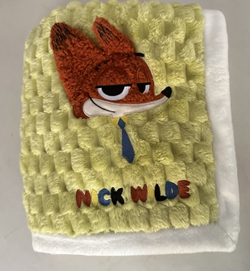 | 疯狂动物城系列尼克宠物法兰绒毯子 | M100*80 | 149 | 89 |  | 大货10月 | 0
12 | DSN-Z0020-2 | 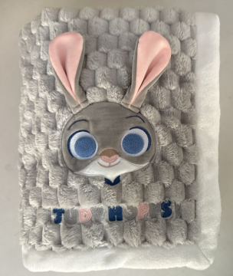 | 疯狂动物城系列朱迪宠物法兰绒毯子 | M100*80 | 149 | 89 |  | 大货10月 | 0
13 | DSN-Y0027蓝XS | 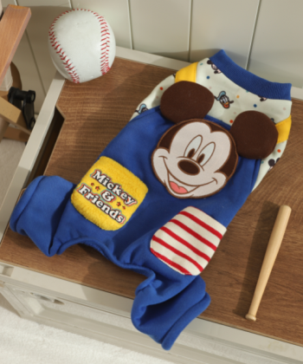 | 米奇四脚背带衣（蓝）XS | XS：20*31*22 | 89 | 53 |  | 大货10月 | 0
14 | DSN-Y0027蓝S |  | 米奇四脚背带衣（蓝）S | S：24*36*26 | 89 | 53 |  | 大货10月 | 0
15 | DSN-Y0027蓝M |  | 米奇四脚背带衣（蓝）M | M：28*41*30 | 109 | 65 |  | 大货10月 | 0
16 | DSN-Y0027蓝L |  | 米奇四脚背带衣（蓝）L | L：32*46*34 | 109 | 65 |  | 大货10月 | 0
17 | DSN-Y0027蓝XL |  | 米奇四脚背带衣（蓝）XL | XL：36*51*38 | 129 | 77 |  | 大货10月 | 0
18 | DSN-Y0027蓝2XL |  | 米奇四脚背带衣（蓝）2XL | 2XL：40*56*42 | 129 | 77 |  | 大货10月 | 0
19 | DSN-Y0027咖XS | 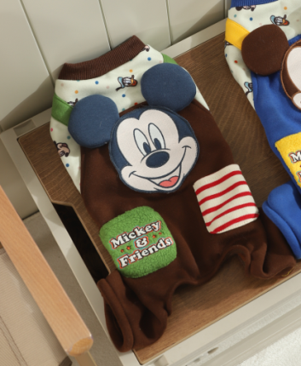 | 米奇四脚背带衣（咖）XS | XS：20*31*22 | 89 | 53 |  | 大货10月 | 0
20 | DSN-Y0027咖S |  | 米奇四脚背带衣（咖）S | S：24*36*26 | 89 | 53 |  | 大货10月 | 0
21 | DSN-Y0027咖M |  | 米奇四脚背带衣（咖）M | M：28*41*30 | 109 | 65 |  | 大货10月 | 0
22 | DSN-Y0027咖L |  | 米奇四脚背带衣（咖）L | L：32*46*34 | 109 | 65 |  | 大货10月 | 0
23 | DSN-Y0027咖XL |  | 米奇四脚背带衣（咖）XL | XL：36*51*38 | 129 | 77 |  | 大货10月 | 0
24 | DSN-Y0027咖2XL |  | 米奇四脚背带衣（咖）2XL | 2XL：40*56*42 | 129 | 77 |  | 大货10月 | 0
25 | DSN-Y0003-1-S | 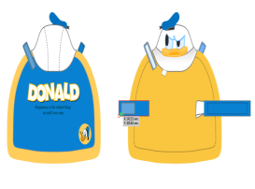 | 迪士尼米奇系列 唐老鸭宠物披风S | S：28*25cm | 119 | 71 |  | 大货10月 | 0
26 | DSN-Y0003-1-M |  | 迪士尼米奇系列 唐老鸭宠物披风M | M：32*29cm | 119 | 71 |  | 大货10月 | 0
27 | DSN-Y0003-1-L |  | 迪士尼米奇系列 唐老鸭宠物披风L | L：36*33cm | 119 | 71 |  | 大货10月 | 0
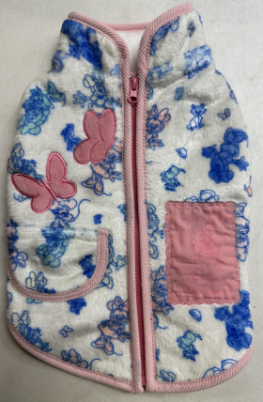
28 | DSN-Y0022-1XS |  | 迪士尼米奇系列米妮满印棉服背心XS 89000 | XS：22*33*19 | 80 | 48 |  | 大货10月 | 0
29 | DSN-Y0022-1S |  | 迪士尼米奇系列米妮满印棉服背心S 89086 | S：26*38*23 | 80 | 48 |  | 大货10月 | 0
30 | DSN-Y0022-1M |  | 迪士尼米奇系列米妮满印棉服背心M 89161 | M：30*43*27 | 80 | 48 |  | 大货10月 | 0
31 | DSN-Y0022-1L |  | 迪士尼米奇系列米妮满印棉服背心L 89239 | L：34*48*31 | 80 | 48 |  | 大货10月 | 0
32 | DSN-Y0022-1XL |  | 迪士尼米奇系列米妮满印棉服背心XL 89260 | XL：38*53*35 | 90 | 54 |  | 大货10月 | 0
33 | DSN-Y0022-12XL |  | 迪士尼米奇系列米妮满印棉服背心2XL 88935 | 2XL：42*58*39 | 90 | 54 |  | 大货10月 | 0
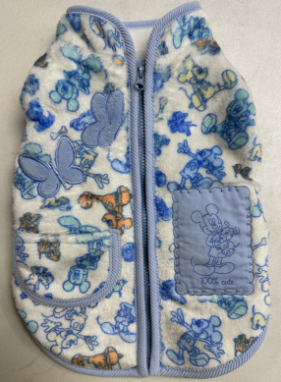
34 | DSN-Y0022-2XS |  | 迪士尼米奇系列米奇满印棉服背心XS 89017 | XS：22*33*19 | 80 | 48 |  | 大货10月 | 0
35 | DSN-Y0022-2S |  | 迪士尼米奇系列米奇满印棉服背心S 89093 | S：26*38*23 | 80 | 48 |  | 大货10月 | 0
36 | DSN-Y0022-2M |  | 迪士尼米奇系列米奇满印棉服背心M 89178 | M：30*43*27 | 80 | 48 |  | 大货10月 | 0
37 | DSN-Y0022-2L |  | 迪士尼米奇系列米奇满印棉服背心L 89246 | L：34*48*31 | 80 | 48 |  | 大货10月 | 0
38 | DSN-Y0022-2XL |  | 迪士尼米奇系列米奇满印棉服背心XL 89253 | XL：38*53*35 | 90 | 54 |  | 大货10月 | 0
39 | DSN-Y0022-22XL |  | 迪士尼米奇系列米奇满印棉服背心2XL 88942 | 2XL：42*58*39 | 90 | 54 |  | 大货10月 | 0
40 | DSN-Y0021-S |  | 唐老鸭连帽变身装S | S | 139 | 80 |  | 大货10月 | 0
41 | DSN-Y0021-M |  | 唐老鸭连帽变身装M | M | 139 | 80 |  | 大货10月 | 0
42 | DSN-Y0021-L |  | 唐老鸭连帽变身装L | L | 139 | 80 |  | 大货10月 | 0
43 | DSN-Y0021-XL |  | 唐老鸭连帽变身装XL | XL | 139 | 80 |  | 大货10月 | 0
44 | DSN-Y0020-S |  | 黛西连帽变身装S | S | 139 | 80 |  | 大货10月 | 0
45 | DSN-Y0020-M |  | 黛西连帽变身装M | M | 139 | 80 |  | 大货10月 | 0
46 | DSN-Y0020-L |  | 黛西连帽变身装L | L | 139 | 80 |  | 大货10月 | 0
47 | DSN-Y0020-XL |  | 黛西连帽变身装XL | XL | 139 | 80 |  | 大货10月 | 0
48 | DSN-Y0025-1-S |  | 搞怪米奇变身装S | S | 89 | 45 |  | 大货10月 | 0
49 | DSN-Y0025-1-M |  | 搞怪米奇变身装M | M | 89 | 45 |  | 大货10月 | 0
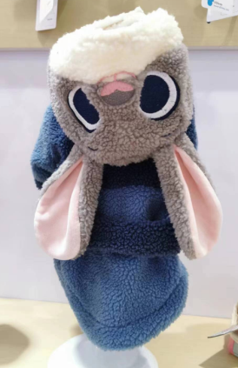
50 | DSN-Y0025-1-L |  | 搞怪米奇变身装L | L | 89 | 45 |  | 大货10月 | 0
51 | DSN-Y0029-S |  | 迪士尼疯狂动物城系列朱迪连帽卫衣S | S：28*39*25 | 80 | 48 |  | 大货10月 | 0
52 | DSN-Y0029-M |  | 迪士尼疯狂动物城系列朱迪连帽卫衣M | M：32*44*29 | 90 | 54 |  | 大货10月 | 0
53 | DSN-Y0029-L |  | 迪士尼疯狂动物城系列朱迪连帽卫衣L | L：36*49*33 | 90 | 54 |  | 大货10月 | 0
54 | DSN-Y0029-XL |  | 迪士尼疯狂动物城系列朱迪连帽卫衣XL | XL：40*54*37 | 100 | 60 |  | 大货10月 | 0
55 | DSN-Y0029-2XL |  | 迪士尼疯狂动物城系列朱迪连帽卫衣2XL | 2XL：44*59*41 | 100 | 60 |  | 大货10月 | 0

